DA_LIST_001_Kho_ListKho
画面名 | 配送一覧 Tab A: 倉庫受取 / Danh sách vận chuyển — Tab A: Nhận từ kho | /deliveries | Screen ID | DA_LIST_001_Kho
作成者 | BA Agent | 2026-10-08 | Flow ID | F4
更新者 | BA Agent | 2026-10-08 | Version | 1.0
概要 | ■目的 指定期間内の倉庫受取(未受取・受取済・トラブル)を一覧表示し、絞り込みと受取詳細への遷移を行う。 Hiển thị danh sách nhận hàng tại kho (未受取・受取済・トラブル) trong khoảng ngày chọn, cho lọc/tìm kiếm và chuyển sang chi tiết nhận hàng. ■アクセス方法 ボトムナビの「配送一覧」タブ(ホーム画面からも遷移可)から遷移する。デフォルトでTab A「倉庫受取」が選択される。 Từ tab 「配送一覧」 trên bottom nav (cũng từ Home DA_HOME_001). Mặc định chọn Tab A 「倉庫受取」. ■トレーサビリティ / Traceability FR No. N/A (SPEC không có FR Register — nguồn Figma) · RQ-C01, RQ-C02, RQ-C03, RQ-C04, RQ-C05, RQ-C08, RQ-C09, RQ-C10, RQ-C11, RQ-C12, RQ-C13, RQ-C14, RQ-C15, RQ-C16, RQ-C24, RQ-C25, RQ-C26, RQ-D22, RQ-B30 · SPEC ## Screen Details DA_LIST_001_Kho Transition: [Card 未受取+hôm nay]→DA_RECV_001 ; [Card còn lại]→DA_RECV_003 ; [Tab B]→DA_LIST_002_ES ; [Tab C]→DA_LIST_003_COOL ■Figma Screen No. (Nhóm 05 — SHIP) #05-02 DA_LIST_001_Kho (Screen, default) — node 18439:175106 #05-05 DA_LIST_001_Kho (Duplicate, annotated) — node 20285:178603 |  | Status | WAITING APPROVAL
Logic chung | Khoảng ngày: 開始日 mặc định hôm nay, 終了日 mặc định hôm nay+7 ngày; chọn được quá khứ/tương lai; ràng buộc 開始日 ≤ 終了日 và khoảng ≤ 31 ngày. Tab A gồm tất cả trạng thái 未受取・受取済・トラブル. Thứ tự hiển thị (v3): 納品日付 → ステータス → 拠点名. Phân trang 20 bản ghi/lần + infinite scroll (OQ-07; v3 RQ-C26: tự tải trang kế khi cuộn tới cuối). Chú thích icon: bông tuyết = 冷凍, tủ lạnh = 冷蔵・常温 (gộp). Pull-to-refresh thủ công (OQ-10). |  | Source Flow Version | v3_08102026
Cách access | Bottom nav 「配送一覧」 → DA_LIST_001_Kho (Tab A mặc định). URL /deliveries (OQ-30). |  | Sheet Type | WORKING_SCREEN

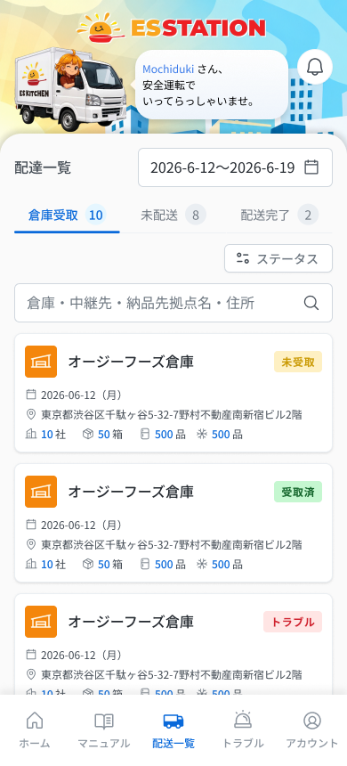
 |  |  |  |  | # | 項目名 Item name（JP) | 項目名 Item name（VN) | 種類 (type) | ステータス (status) | 必須 (required) | 最大限 (maxlength) | 初期値 (default) | 記述（日本語） | Description (VN) | Comment
Figma #05-02 main — node 18439:175106 |  |  |  |  | 1 | ヘッダータイトル「配送一覧」 | Tiêu đề header 「配送一覧」 | Label | ー | ー | ー | 配送一覧 | ・ヘッダーのタイトル「配送一覧」 ・初期表示: 「配送一覧」を表示 | ・Tiêu đề header 「配送一覧」 ・Trạng thái ban đầu: hiển thị 「配送一覧」
 |  |  |  |  | 2 | ヘッダーバナー(ESSTATIONロゴ・挨拶吹き出し・ベルアイコン) | Banner header (logo ESSTATION, bóng thoại chào, icon chuông) | Image | ー | ー | ー | ー | ・ヘッダーのイラスト・挨拶文(Figma: 「Mochiduki さん、安全運転でいってらっしゃいませ。」)・ベルアイコン ・初期表示: 表示のみ。ベルアイコン押下時の挙動: UNKNOWN | ・Hình minh hoạ header, câu chào (Figma: 「Mochiduki さん、安全運転でいってらっしゃいませ。」), icon chuông ・Trạng thái ban đầu: chỉ hiển thị. Hành vi khi nhấn icon chuông: UNKNOWN | ⚠ SPEC không có dòng cho banner/chuông ở màn này (chỉ OQ-41 ở DA_HOME_005); tên người dùng là dữ liệu mẫu — Need Confirm
 |  |  |  |  | 3 | 開始日 | Ngày bắt đầu (開始日) | Date picker | Enable | ー | ー | 本日 | ・期間の開始日。過去・未来の日付を選択可能 ・初期表示: 本日 ・選択時の挙動: 1. 日付を選択 → 条件に合わせて一覧を再絞り込み 2. 終了日より後、または期間が31日超になる日付を選択 → E_DALIST001KHO_001 / E_DALIST001KHO_002 | ・Ngày bắt đầu của khoảng. Chọn được quá khứ và tương lai ・Trạng thái ban đầu: hôm nay ・Hành vi khi chọn: 1. Chọn ngày → lọc lại danh sách theo điều kiện 2. Chọn ngày sau 終了日 hoặc làm khoảng > 31 ngày → E_DALIST001KHO_001 / E_DALIST001KHO_002 | ⚠ SPEC chỉ ghi lỗi theo 終了日; áp dụng cho 開始日 theo RQ-C04 (mục 1.1/1.2) — Need Confirm vị trí hiển thị lỗi ⚠ Figma vẽ khoảng ngày trong 1 ô viền chung 「2026-6-12〜2026-6-19」 (marker 1.1/1.2, không pad 0, icon lịch); SPEC mô tả 2 date picker — chưa rõ 1 hay 2 control — Need Confirm
 |  |  |  |  | 4 | 終了日 | Ngày kết thúc (終了日) | Date picker | Enable | ー | ー | 本日+7日 | ・期間の終了日。過去・未来の日付を選択可能。開始日以降かつ開始日から31日以内 ・初期表示: 本日+7日 ・選択時の挙動: 1. 条件を満たす日付を選択 → 一覧を再絞り込み 2. 開始日より前の日付を選択 → E_DALIST001KHO_001 3. 開始日から31日を超える日付を選択 → E_DALIST001KHO_002 | ・Ngày kết thúc của khoảng. Chọn được quá khứ và tương lai. Phải ≥ 開始日 và cách 開始日 không quá 31 ngày ・Trạng thái ban đầu: hôm nay + 7 ngày ・Hành vi khi chọn: 1. Chọn ngày hợp lệ → lọc lại danh sách 2. Chọn ngày trước 開始日 → E_DALIST001KHO_001 3. Chọn ngày cách 開始日 quá 31 ngày → E_DALIST001KHO_002
 |  |  |  |  | 5 | タブバー(3タブ) | Thanh tab (3 tab) | Tab | Enable | ー | ー | A 倉庫受取 | ・A 倉庫受取 / B 未配送 / C 配送完了 ・初期表示: A「倉庫受取」が選択状態 ・各タブ名の右に件数バッジを表示(Figma例: 10 / 8 / 2)。件数の算出ルール: UNKNOWN ・押下時の挙動: 1. A 倉庫受取 → 現在の画面 2. B 未配送 → DA_LIST_002_ES 3. C 配送完了 → DA_LIST_003_COOL | ・A 倉庫受取 / B 未配送 / C 配送完了 ・Trạng thái ban đầu: Tab A 「倉庫受取」 được chọn ・Bên phải tên mỗi tab có badge số lượng (ví dụ Figma: 10 / 8 / 2). Quy tắc tính số lượng: UNKNOWN ・Hành vi khi nhấn: 1. A 倉庫受取 → màn hiện tại 2. B 未配送 → DA_LIST_002_ES 3. C 配送完了 → DA_LIST_003_COOL | ⚠ Figma có badge số lượng cạnh tên tab nhưng SPEC không mô tả cách tính (theo khoảng ngày/lọc hay không) — Need Confirm
 |  |  |  |  | 6 | 表示順(v3) | Thứ tự hiển thị (v3) | List | ー | ー | ー | 納品日付→ステータス→拠点名 | ・一覧の並び順: 納品日付 → ステータス → 拠点名 (v3 凡例 20274:174988) ・初期表示: この順で並べて表示。0件の場合は「配送予定データはありません。」を表示 (E_DALIST001KHO_004)。通信断・サーバーエラー・セッション切れは COMMON_ENV_004 / COMMON_SYS_006 / COMMON_SYS_007 | ・Thứ tự danh sách: 納品日付 → ステータス → 拠点名 (v3, legend 20274:174988) ・Trạng thái ban đầu: sắp xếp theo thứ tự này. Không có bản ghi thì hiện 「配送予定データはありません。」 (E_DALIST001KHO_004). Mất mạng / lỗi server / session hết hạn dùng COMMON_ENV_004 / COMMON_SYS_006 / COMMON_SYS_007 | ⚠ Hướng sắp xếp (tăng/giảm) từng khóa không ghi — Need Confirm; hiển thị lỗi mạng/server/session UNKNOWN (OQ-08/09)
 |  |  |  |  | 7 | ステータス絞り込み(単一選択) | Dropdown lọc trạng thái (chọn đơn) | Dropdown | Enable | ー | ー | 未選択(すべて) | ・選択肢: 未受取 / 受取済 / トラブル(単一選択) ・初期表示: 未選択=すべて表示 ・選択時の挙動: 1. 選択肢を選ぶ → 該当ステータスで絞り込み 2. 選択を解除 → すべて表示 | ・Lựa chọn: 未受取 / 受取済 / トラブル (chọn đơn) ・Trạng thái ban đầu: không chọn = hiện tất cả ・Hành vi khi chọn: 1. Chọn một mục → lọc theo trạng thái đó 2. Bỏ chọn → hiện tất cả
Figma #05-05 annotated — node 20285:178603 |  |  |  |  | 8 | 検索ボックス | Ô tìm kiếm | Textbox | Enable | ー | UNKNOWN | ー | ・倉庫名・中継先・納品先拠点名・住所に部分一致 ・初期表示: 空欄 ・入力時の挙動: 1. 入力 → リアルタイムで絞り込み 2. 入力を削除 → 全件を再表示 | ・Khớp một phần trên 倉庫名・中継先・納品先拠点名・住所 ・Trạng thái ban đầu: để trống ・Hành vi khi nhập: 1. Gõ → lọc realtime 2. Xóa input → hiện lại toàn bộ | ⚠ Giới hạn ký tự ô tìm kiếm Tab A không ghi (Tab B/C là 0–255) — Need Confirm Figma placeholder: 「倉庫・中継先・納品先拠点名・住所」
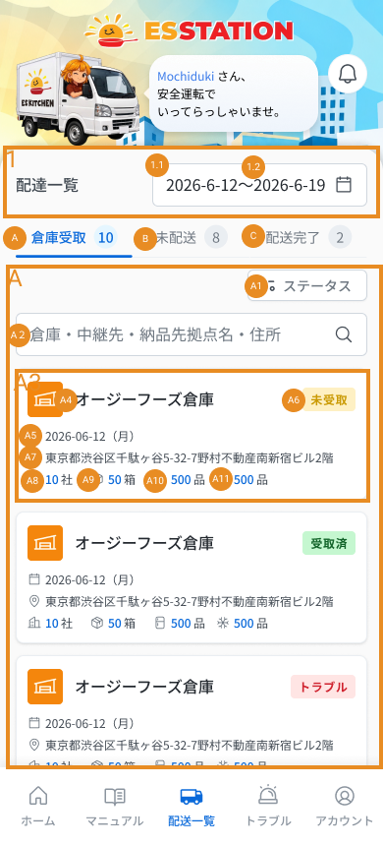
 |  |  |  |  | 9 | 配送種別タグ「倉庫受取」 | Tag loại giao 「倉庫受取」 | Badge | ー | ー | ー | 倉庫受取 | ・固定タグ「倉庫受取」(青色) ・初期表示: 各カードに青色で表示 | ・Tag cố định 「倉庫受取」 (màu xanh lam) ・Trạng thái ban đầu: hiển thị màu xanh lam ở mỗi thẻ | ⚠ CONFLICT: SPEC có tag chữ 「倉庫受取」 màu xanh lam; frame Figma (A4) chỉ vẽ icon kho màu cam bên trái tên kho, không thấy tag chữ — Need Confirm
 |  |  |  |  | 10 | 倉庫名・中継先名 | Tên kho / trung chuyển | Text | ー | ー | ー | ー | ・倉庫・中継先の名称。最大2行表示し、超過分は「…」で省略 ・初期表示: 2行まで表示 | ・Tên kho / trung chuyển. Hiển thị tối đa 2 dòng rồi rút gọn (…) ・Trạng thái ban đầu: hiển thị tối đa 2 dòng
 |  |  |  |  | 11 | 納品日 | Ngày giao | Text | ー | ー | ー | ー | ・形式 yyyy-mm-dd(曜日)。曜日は日付から自動計算 ・初期表示: 各カードに表示 | ・Định dạng yyyy-mm-dd（thứ）. Thứ tính tự động từ ngày ・Trạng thái ban đầu: hiển thị ở mỗi thẻ
 |  |  |  |  | 12 | ステータスバッジ | Badge trạng thái | Badge | ー | ー | ー | ー | ・未受取(オレンジ)/ 受取済(緑)/ トラブル(赤) ・初期表示: 各カードの状態に応じた色で表示 | ・未受取 (cam) / 受取済 (xanh lá) / トラブル (đỏ) ・Trạng thái ban đầu: hiển thị màu theo trạng thái của thẻ
 |  |  |  |  | 13 | 住所 | Địa chỉ | Text | ー | ー | ー | ー | ・住所。長い場合は「…」で省略 ・初期表示: 1カードに1住所を表示 | ・Địa chỉ. Dài thì rút gọn bằng … ・Trạng thái ban đầu: mỗi thẻ hiển thị một địa chỉ
 |  |  |  |  | 14 | 集計(社数・箱数) | Thống kê (số công ty · số thùng) | Text | ー | ー | ー | ー | ・「{n}社」「{n}箱」を表示。社数=その倉庫に納品する会社の総数 ・初期表示: 運送状番号が未取込の場合は「{n}箱」を非表示(「0箱」は出さない) ・表示時の挙動: 1. 運送状番号が取込済み → 「{n}社」「{n}箱」を表示 2. 運送状番号が未取込 → 「{n}箱」を完全に非表示 | ・Hiển thị 「{n}社」 「{n}箱」. Số công ty = tổng số công ty giao hàng tại kho đó ・Trạng thái ban đầu: chưa import mã vận đơn thì ẩn 「{n}箱」 (không hiện 「0箱」) ・Hành vi khi hiển thị: 1. Đã import mã vận đơn → hiện 「{n}社」 「{n}箱」 2. Chưa import mã vận đơn → ẩn hẳn field 「{n}箱」
 |  |  |  |  | 15 | 数量表示(冷凍/冷蔵・常温) | Hiển thị số lượng (đông lạnh / mát・thường) | Text | ー | ー | ー | ー | ・雪の結晶=冷凍、冷蔵庫=冷蔵・常温(合算)。0より大きい場合のみ表示 (v3: 0件は非表示) ・初期表示: 時点により表示が変わる ・表示時の挙動: 1. 未来日 → 「{n}個(予定)」 2. 本日/過去でピッキング済み → 「{n}箱」 3. 本日/過去でピッキング未完了 → 「未確定」を表示 (E_DALIST001KHO_003) | ・Bông tuyết = 冷凍, tủ lạnh = 冷蔵・常温 (gộp). Chỉ hiện khi > 0 (v3: ẩn mục có giá trị 0) ・Trạng thái ban đầu: hiển thị thay đổi theo thời điểm ・Hành vi khi hiển thị: 1. Ngày tương lai → 「{n}個（予定）」 2. Hôm nay/quá khứ đã picking → 「{n}箱」 3. Hôm nay/quá khứ chưa picking xong → hiển thị 「未確定」 (E_DALIST001KHO_003)
 |  |  |  |  | 16 | カード(全体タップ) | Thẻ (tap toàn thẻ) | Card | Enable | ー | ー | ー | ・倉庫受取カード。カード全体がタップ可能 ・初期表示: 各倉庫受取を1カードで表示 ・押下時の挙動: 1. 未受取かつ本日 → 受取画面(編集可) → DA_RECV_001 2. 上記以外(受取済・トラブル・過去・未来) → 受取画面(閲覧のみ) → DA_RECV_003 | ・Thẻ nhận hàng tại kho. Tap toàn thẻ ・Trạng thái ban đầu: mỗi lần nhận kho là một thẻ ・Hành vi khi nhấn: 1. 未受取 và hôm nay → màn nhận hàng (sửa được) → DA_RECV_001 2. Còn lại (受取済・トラブル・quá khứ・tương lai) → màn nhận hàng (chỉ đọc) → DA_RECV_003
 |  |  |  |  | 17 | ボトムナビ(5タブ) | Bottom nav (5 tab) | Tab | Enable | ー | ー | ー | ・5タブ: ホーム・マニュアル・配送一覧・トラブル・アカウント ・初期表示: 5タブを表示(選択状態の見た目は UNKNOWN) ・押下時の挙動: 1. ホーム → DA_HOME_001 2. マニュアル → UNKNOWN (画面未設計 OQ-01) 3. 配送一覧 → 現在の画面 4. トラブル → UNKNOWN (この画面からの遷移は SPEC 未定義) 5. アカウント → DA_HOME_005 | ・5 tab: ホーム・マニュアル・配送一覧・トラブル・アカウント ・Trạng thái ban đầu: hiển thị 5 tab (kiểu hiển thị tab đang chọn là UNKNOWN) ・Hành vi khi nhấn: 1. ホーム → DA_HOME_001 2. マニュアル → UNKNOWN (chưa có thiết kế, OQ-01) 3. 配送一覧 → màn hiện tại 4. トラブル → UNKNOWN (SPEC không định nghĩa chuyển màn từ màn này) 5. アカウント → DA_HOME_005 | ⚠ Đích tab マニュアル (OQ-01) và トラブル từ màn này — Need Confirm
Figma #05-01 legend — node 20274:174988
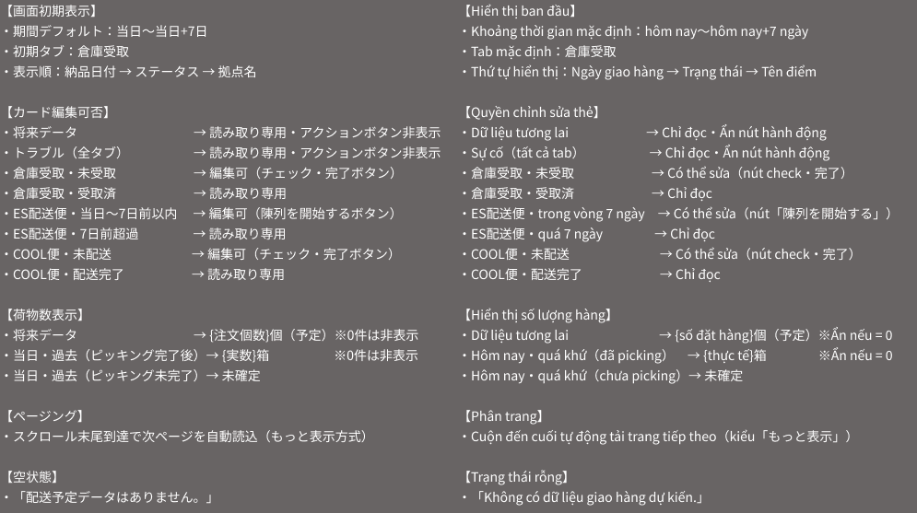 |  |  |  |  | ⚠ ERROR SCENARIOS — DA_LIST_001_Kho
 |  |  |  |  | # | Item / 発生箇所 | Nhóm (Category) | Hiển thị |  | Message Code |  |  | Message hiển thị (VN) | Xử lý tiếp theo
 |  |  |  |  | 1 | 終了日 | 🔴 Validation | Inline |  | E_DALIST001KHO_001 |  |  | Vui lòng chọn ngày kết thúc từ ngày bắt đầu trở đi. | Ở lại màn, hiện lỗi inline (SPEC)
 |  |  |  |  | 2 | 終了日 | 🔴 Validation | Inline |  | E_DALIST001KHO_002 |  |  | Vui lòng chọn khoảng thời gian trong vòng 1 tháng. | Ở lại màn, hiện lỗi inline (SPEC)
 |  |  |  |  | 3 | 数量表示(冷凍/冷蔵・常温) | 🟡 Business | Inline |  | E_DALIST001KHO_003 |  |  | Chưa xác định | Hiển thị 「未確定」 thay cho số lượng (SPEC)
 |  |  |  |  | 4 | カード一覧 | 🟡 Business | Empty state |  | E_DALIST001KHO_004 |  |  | Không có dữ liệu lịch giao hàng. | Ở lại màn, hiện empty state (v3, legend 20274:174988 — thay OQ-06 cũ)

DA_LIST_002_ES_ListES
画面名 | 配送一覧 Tab B: 未配送 / Danh sách vận chuyển — Tab B: Chưa giao | /deliveries | Screen ID | DA_LIST_002_ES
作成者 | BA Agent | 2026-10-08 | Flow ID | F4
更新者 | BA Agent | 2026-10-08 | Version | 1.0
概要 | ■目的 指定期間内のCOOL便・ES配送便(未配送・トラブル)を一覧表示し、絞り込みと配送詳細への遷移を行う。 Hiển thị danh sách COOL便・ES配送便 có trạng thái 未配送 hoặc トラブル trong khoảng ngày chọn, cho lọc/tìm kiếm và chuyển sang chi tiết giao hàng. ■アクセス方法 配送一覧(DA_LIST_001_Kho)のタブバーで「未配送」タブを選択して遷移する。 Từ màn 配送一覧 (DA_LIST_001_Kho), chọn tab 「未配送」 trên thanh tab. ■トレーサビリティ / Traceability FR No. N/A (SPEC không có FR Register — nguồn Figma) · RQ-C04, RQ-C06, RQ-C13, RQ-C17, RQ-C18, RQ-C19, RQ-C20, RQ-C21, RQ-C22, RQ-C24, RQ-C25, RQ-C26, RQ-E61 · SPEC ## Screen Details DA_LIST_002_ES Transition: [Card ES配送便]→DA_ESDL_000_0 / DA_ESDL_000_1 ; [Card COOL便]→DA_COOL_001 ; [Tab A]→DA_LIST_001_Kho ; [Tab C]→DA_LIST_003_COOL ■Figma Screen No. (Nhóm 05 — SHIP) #05-03 DA_LIST_002_ES (Screen, default) — node 18439:174962 #05-06 DA_LIST_002_ES (Duplicate, annotated) — node 20297:179762 |  | Status | WAITING APPROVAL
Logic chung | Khung giống Tab A (khoảng ngày, tab bar, bottom nav); khác bộ lọc và nội dung thẻ. Tab B gồm COOL便・ES配送便 trạng thái 未配送 hoặc トラブル. Khoảng ngày: 開始日 ≤ 終了日 và ≤ 31 ngày. Tải 20 bản ghi/lần + infinite scroll (OQ-07; v3 RQ-C26: tự tải trang kế). Thẻ トラブル / dữ liệu tương lai: vào chi tiết nhưng chỉ đọc, nút thao tác không hiện. Thứ tự hiển thị v3: 納品日付 → ステータス → 拠点名. |  | Source Flow Version | v3_08102026
Cách access | DA_LIST_001_Kho → tab 「未配送」 → DA_LIST_002_ES. URL /deliveries (OQ-30). |  | Sheet Type | WORKING_SCREEN

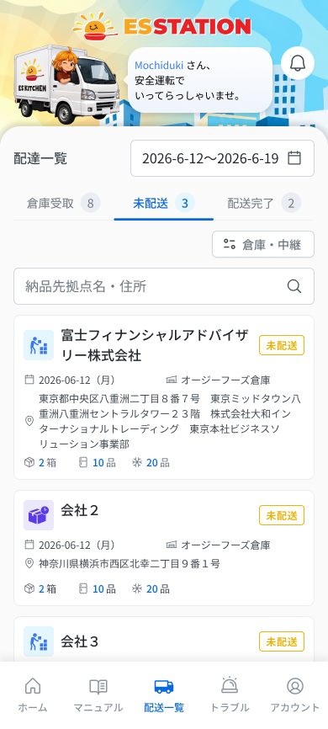
 |  |  |  |  | # | 項目名 Item name（JP) | 項目名 Item name（VN) | 種類 (type) | ステータス (status) | 必須 (required) | 最大限 (maxlength) | 初期値 (default) | 記述（日本語） | Description (VN) | Comment
Figma #05-03 main — node 18439:174962 |  |  |  |  | 1 | ヘッダーバナー(ESSTATIONロゴ・挨拶吹き出し・ベルアイコン) | Banner header (logo ESSTATION, bóng thoại chào, icon chuông) | Image | ー | ー | ー | ー | ・ヘッダーのイラスト・挨拶文(Figma: 「Mochiduki さん、安全運転でいってらっしゃいませ。」)・ベルアイコン ・初期表示: 表示のみ。ベルアイコン押下時の挙動: UNKNOWN | ・Hình minh hoạ header, câu chào (Figma: 「Mochiduki さん、安全運転でいってらっしゃいませ。」), icon chuông ・Trạng thái ban đầu: chỉ hiển thị. Hành vi khi nhấn icon chuông: UNKNOWN | ⚠ SPEC không có dòng cho banner/chuông ở màn này (chỉ OQ-41 ở DA_HOME_005); tên người dùng là dữ liệu mẫu — Need Confirm
 |  |  |  |  | 2 | 開始日 | Ngày bắt đầu (開始日) | Date picker | Enable | ー | ー | 本日 | ・Tab A と同じ枠の期間開始日。過去・未来を選択可能 ・初期表示: 本日 ・選択時の挙動: 1. 日付を選択 → 条件に合わせて一覧を再絞り込み 2. 終了日より後、または期間が31日超になる日付を選択 → E_DALIST002ES_001 / E_DALIST002ES_002 | ・Ngày bắt đầu, cùng khung với Tab A. Chọn được quá khứ và tương lai ・Trạng thái ban đầu: hôm nay ・Hành vi khi chọn: 1. Chọn ngày → lọc lại danh sách theo điều kiện 2. Chọn ngày sau 終了日 hoặc làm khoảng > 31 ngày → E_DALIST002ES_001 / E_DALIST002ES_002 | ⚠ SPEC Tab B ghi 'Khoảng ngày sai (như Tab A)'; chi tiết thanh ngày lấy từ Tab A — Need Confirm ⚠ Figma vẽ khoảng ngày trong 1 ô chung (marker 1.1/1.2) — xem Tab A — Need Confirm
 |  |  |  |  | 3 | 終了日 | Ngày kết thúc (終了日) | Date picker | Enable | ー | ー | 本日+7日 | ・Tab A と同じ枠の期間終了日。開始日以降かつ31日以内 ・初期表示: 本日+7日 ・選択時の挙動: 1. 条件を満たす日付を選択 → 一覧を再絞り込み 2. 開始日より前の日付を選択 → E_DALIST002ES_001 3. 開始日から31日を超える日付を選択 → E_DALIST002ES_002 | ・Ngày kết thúc, cùng khung với Tab A. Phải ≥ 開始日 và cách 開始日 không quá 31 ngày ・Trạng thái ban đầu: hôm nay + 7 ngày ・Hành vi khi chọn: 1. Chọn ngày hợp lệ → lọc lại danh sách 2. Chọn ngày trước 開始日 → E_DALIST002ES_001 3. Chọn ngày cách 開始日 quá 31 ngày → E_DALIST002ES_002
 |  |  |  |  | 4 | タブバー(3タブ) | Thanh tab (3 tab) | Tab | Enable | ー | ー | B 未配送 | ・A 倉庫受取 / B 未配送 / C 配送完了 ・初期表示: B「未配送」が選択状態 ・各タブ名の右に件数バッジを表示(Figma例: 10 / 8 / 2)。件数の算出ルール: UNKNOWN ・押下時の挙動: 1. A 倉庫受取 → DA_LIST_001_Kho 2. B 未配送 → 現在の画面 3. C 配送完了 → DA_LIST_003_COOL | ・A 倉庫受取 / B 未配送 / C 配送完了 ・Trạng thái ban đầu: Tab B 「未配送」 được chọn ・Bên phải tên mỗi tab có badge số lượng (ví dụ Figma: 10 / 8 / 2). Quy tắc tính số lượng: UNKNOWN ・Hành vi khi nhấn: 1. A 倉庫受取 → DA_LIST_001_Kho 2. B 未配送 → màn hiện tại 3. C 配送完了 → DA_LIST_003_COOL | ⚠ Figma có badge số lượng cạnh tên tab nhưng SPEC không mô tả cách tính (theo khoảng ngày/lọc hay không) — Need Confirm
 |  |  |  |  | 5 | 倉庫・中継先絞り込み(複数選択) | Dropdown lọc kho / trung chuyển (chọn nhiều) | Dropdown | Enable | ー | ー | 未選択(すべて) | ・倉庫・中継先をマスタから参照。複数選択可 ・初期表示: 未選択=すべて表示 ・選択時の挙動: 1. 1つ以上選択 → 選択した倉庫・中継先で絞り込み 2. 選択を解除 → すべて表示 | ・Kho / trung chuyển tham chiếu từ master. Chọn nhiều được ・Trạng thái ban đầu: không chọn = hiện tất cả ・Hành vi khi chọn: 1. Chọn ≥ 1 mục → lọc theo kho / trung chuyển đã chọn 2. Bỏ chọn → hiện tất cả | Figma nhãn nút dropdown: 「倉庫・中継」
 |  |  |  |  | 6 | 検索ボックス | Ô tìm kiếm | Textbox | Enable | ー | 0〜255 | ー | ・納品先拠点名・住所を自由入力で検索(0〜255文字) ・初期表示: 空欄 ・入力時の挙動: 1. Enter を押す → 検索を実行(Enterで初めて実行) 2. 入力を削除 → 全件を再表示 3. 255文字を超える入力 → 入力をブロック(エラー文言なし) | ・Tìm tự do trên 納品先拠点名・住所, 0–255 ký tự ・Trạng thái ban đầu: để trống ・Hành vi khi nhập: 1. Bấm Enter → mới chạy tìm kiếm 2. Xóa input → hiện lại toàn bộ 3. Nhập quá 255 ký tự → chặn input (không có message) | Figma placeholder: 「納品先拠点名・住所」
 |  |  |  |  | 7 | 配送先名(会社名) | Tên điểm giao (tên công ty) | Text | ー | ー | ー | ー | ・配送先(会社名)。長い場合は折り返して全文表示(Tab A と異なる) ・初期表示: 全文表示 | ・Tên điểm giao (tên công ty). Dài thì xuống dòng hiển thị toàn bộ (khác Tab A) ・Trạng thái ban đầu: hiển thị toàn bộ
 |  |  |  |  | 8 | 配送種別アイコン | Icon loại giao | Icon | ー | ー | ー | ー | ・ES配送便 / COOL便 の種別アイコン ・初期表示: 各カードに種別に応じて表示 | ・Icon loại giao ES配送便 / COOL便 ・Trạng thái ban đầu: hiển thị theo loại ở mỗi thẻ
 |  |  |  |  | 9 | ステータスバッジ | Badge trạng thái | Badge | ー | ー | ー | ー | ・未配送(オレンジ)/ トラブル(赤) ・初期表示: 各カードの状態に応じた色で表示 | ・未配送 (cam) / トラブル (đỏ) ・Trạng thái ban đầu: hiển thị màu theo trạng thái của thẻ
Figma #05-06 annotated — node 20297:179762 |  |  |  |  | 10 | 倉庫・中継先名(アイコン付き) | Tên kho / trung chuyển (kèm icon kho) | Text | ー | ー | ー | ー | ・荷物が経由する倉庫・中継先の名称(倉庫アイコン付き) ・初期表示: 各カードに表示 | ・Tên kho / trung chuyển mà hàng đi qua (kèm icon kho) ・Trạng thái ban đầu: hiển thị ở mỗi thẻ
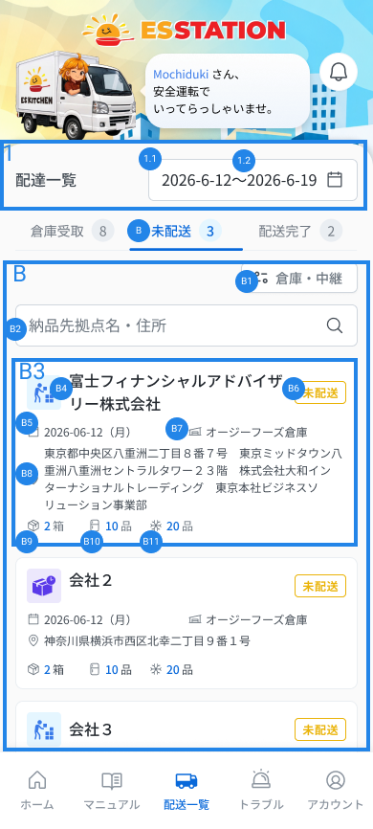
 |  |  |  |  | 11 | 住所(全文) | Địa chỉ (đầy đủ) | Text | ー | ー | ー | ー | ・建物名・階・会社名・部署名を含む住所を全文表示 ・初期表示: 全文表示 | ・Địa chỉ đầy đủ gồm tên tòa nhà・tầng・tên công ty・phòng ban ・Trạng thái ban đầu: hiển thị đầy đủ
 |  |  |  |  | 12 | 箱数 | Số thùng | Text | ー | ー | ー | ー | ・「{n}箱」を表示 ・初期表示: ピッキング未完了の場合は「{n}箱」を非表示 ・表示時の挙動: 1. 未来日 → 「{n}箱(予定)」 2. ピッキング済み → 「{n}箱」(実数) 3. ピッキング未完了 → 非表示 | ・Hiển thị 「{n}箱」 ・Trạng thái ban đầu: chưa picking xong thì ẩn 「{n}箱」 ・Hành vi khi hiển thị: 1. Ngày tương lai → 「{n}箱（予定）」 2. Đã picking → 「{n}箱」 (số thực tế) 3. Chưa picking → ẩn
 |  |  |  |  | 13 | 品数(冷蔵・常温/冷凍) | Số mặt hàng (mát・thường / đông lạnh) | Text | ー | ー | ー | ー | ・冷蔵・常温と冷凍の品数をアイコン付きで表示 ・初期表示: 0より大きく、かつ(ピッキング済み または 未来日)の場合のみ表示。それ以外は非表示 | ・Số mặt hàng mát/thường và đông lạnh kèm icon ・Trạng thái ban đầu: chỉ hiện khi > 0 VÀ (đã picking HOẶC dữ liệu tương lai). Còn lại thì ẩn
 |  |  |  |  | 14 | カード(全体タップ) | Thẻ (tap toàn thẻ) | Card | Enable | ー | ー | ー | ・配送カード。カード全体がタップ可能 ・初期表示: 期間内の未配送・トラブルを1件1カードで表示。0件の場合は「配送予定データはありません。」を表示 (E_DALIST002ES_003)。通信断・サーバーエラー・セッション切れは COMMON_ENV_004 / COMMON_SYS_006 / COMMON_SYS_007 ・押下時の挙動: 1. ES配送便 → 配送詳細へ遷移 → DA_ESDL_000_0 / DA_ESDL_000_1 2. COOL便 → 配送詳細へ遷移 → DA_COOL_001 3. トラブルまたは未来日 → 詳細を閲覧のみで開く(操作ボタン非表示) | ・Thẻ giao hàng. Tap toàn thẻ ・Trạng thái ban đầu: mỗi đơn 未配送 / トラブル trong khoảng ngày là một thẻ. Không có bản ghi thì hiện 「配送予定データはありません。」 (E_DALIST002ES_003). Mất mạng / lỗi server / session hết hạn dùng COMMON_ENV_004 / COMMON_SYS_006 / COMMON_SYS_007 ・Hành vi khi nhấn: 1. ES配送便 → sang chi tiết giao hàng → DA_ESDL_000_0 / DA_ESDL_000_1 2. COOL便 → sang chi tiết giao hàng → DA_COOL_001 3. トラブル hoặc ngày tương lai → mở chi tiết ở chế độ chỉ đọc (nút thao tác không hiện) | ⚠ Điều kiện chọn DA_ESDL_000_0 hay DA_ESDL_000_1 và quy tắc theo '## Quy tắc trạng thái & quyền sửa' — Need Confirm; hiển thị lỗi mạng/server/session UNKNOWN (OQ-08/09)
 |  |  |  |  | 15 | ボトムナビ(5タブ) | Bottom nav (5 tab) | Tab | Enable | ー | ー | ー | ・5タブ: ホーム・マニュアル・配送一覧・トラブル・アカウント ・初期表示: 5タブを表示(選択状態の見た目は UNKNOWN) ・押下時の挙動: 1. ホーム → DA_HOME_001 2. マニュアル → UNKNOWN (画面未設計 OQ-01) 3. 配送一覧 → 現在の画面 4. トラブル → UNKNOWN (この画面からの遷移は SPEC 未定義) 5. アカウント → DA_HOME_005 | ・5 tab: ホーム・マニュアル・配送一覧・トラブル・アカウント ・Trạng thái ban đầu: hiển thị 5 tab (kiểu hiển thị tab đang chọn là UNKNOWN) ・Hành vi khi nhấn: 1. ホーム → DA_HOME_001 2. マニュアル → UNKNOWN (chưa có thiết kế, OQ-01) 3. 配送一覧 → màn hiện tại 4. トラブル → UNKNOWN (SPEC không định nghĩa chuyển màn từ màn này) 5. アカウント → DA_HOME_005 | ⚠ Đích tab マニュアル (OQ-01) và トラブル từ màn này — Need Confirm

 |  |  |  |  | ⚠ ERROR SCENARIOS — DA_LIST_002_ES
 |  |  |  |  | # | Item / 発生箇所 | Nhóm (Category) | Hiển thị |  | Message Code |  |  | Message hiển thị (VN) | Xử lý tiếp theo
 |  |  |  |  | 1 | 終了日 | 🔴 Validation | Inline |  | E_DALIST002ES_001 |  |  | Vui lòng chọn ngày kết thúc từ ngày bắt đầu trở đi. | Ở lại màn, hiện lỗi inline (SPEC: như Tab A)
 |  |  |  |  | 2 | 終了日 | 🔴 Validation | Inline |  | E_DALIST002ES_002 |  |  | Vui lòng chọn khoảng thời gian trong vòng 1 tháng. | Ở lại màn, hiện lỗi inline (SPEC: như Tab A)
 |  |  |  |  | 3 | カード一覧 | 🟡 Business | Empty state |  | E_DALIST002ES_003 |  |  | Không có dữ liệu lịch giao hàng. | Ở lại màn, hiện empty state (v3, legend 20274:174988)

DA_LIST_003_COOL_ListDone
画面名 | 配送一覧 Tab C: 配送完了 / Danh sách vận chuyển — Tab C: Đã giao xong | /deliveries | Screen ID | DA_LIST_003_COOL
作成者 | BA Agent | 2026-10-08 | Flow ID | F4
更新者 | BA Agent | 2026-10-08 | Version | 1.0
概要 | ■目的 指定期間内の配送完了(COOL便・ES配送便)を一覧表示し、絞り込みと詳細への遷移を行う。 Hiển thị danh sách COOL便・ES配送便 trạng thái 配送完了 trong khoảng ngày chọn, cho lọc/tìm kiếm và chuyển sang chi tiết. ■アクセス方法 配送一覧(DA_LIST_001_Kho)のタブバーで「配送完了」タブを選択して遷移する。 Từ màn 配送一覧 (DA_LIST_001_Kho), chọn tab 「配送完了」 trên thanh tab. ■トレーサビリティ / Traceability FR No. N/A (SPEC không có FR Register — nguồn Figma) · RQ-C04, RQ-C07, RQ-C13, RQ-C17, RQ-C18, RQ-C19, RQ-C20, RQ-C21, RQ-C22, RQ-C23, RQ-C24, RQ-C25, RQ-C26, RQ-E55, RQ-E61 · SPEC ## Screen Details DA_LIST_003_COOL Transition: [Card ES便]→DA_ESDL_000_2 / DA_ESDL_006 ; [Card COOL便]→DA_COOL_001 ; [Tab A]→DA_LIST_001_Kho ; [Tab B]→DA_LIST_002_ES ■Figma Screen No. (Nhóm 05 — SHIP) #05-04 DA_LIST_003_COOL (Screen, default) — node 18439:175034 #05-07 DA_LIST_003_COOL (Duplicate, annotated) — node 20297:179763 |  | Status | WAITING APPROVAL
Logic chung | Layout và thông số giống hệt Tab B (Figma ghi mọi mục C1–C11 là 「タブBと同仕様」), chỉ khác 2 điểm: badge chỉ có 配送完了 (xanh lá) và quy tắc card. Quyền sửa: ES便 ≤ 7 ngày → sửa được (nút 「編集」); ES便 > 7 ngày → chỉ đọc; COOL便 → chỉ đọc; tương lai → chỉ đọc. Khoảng ngày ≤ 31 ngày. Tải 20 bản ghi/lần + infinite scroll (OQ-07; v3 RQ-C26). |  | Source Flow Version | v3_08102026
Cách access | DA_LIST_001_Kho → tab 「配送完了」 → DA_LIST_003_COOL. URL /deliveries (OQ-30). |  | Sheet Type | WORKING_SCREEN

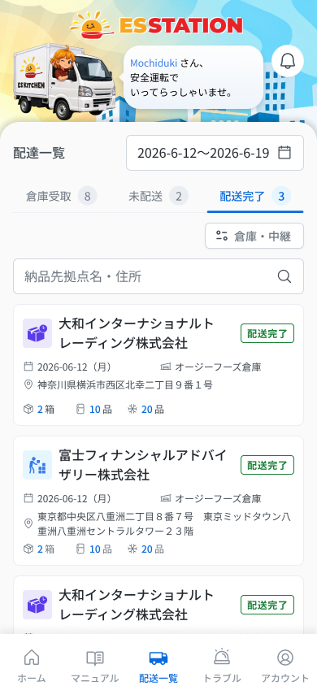
 |  |  |  |  | # | 項目名 Item name（JP) | 項目名 Item name（VN) | 種類 (type) | ステータス (status) | 必須 (required) | 最大限 (maxlength) | 初期値 (default) | 記述（日本語） | Description (VN) | Comment
Figma #05-04 main — node 18439:175034 |  |  |  |  | 1 | ヘッダーバナー(ESSTATIONロゴ・挨拶吹き出し・ベルアイコン) | Banner header (logo ESSTATION, bóng thoại chào, icon chuông) | Image | ー | ー | ー | ー | ・ヘッダーのイラスト・挨拶文(Figma: 「Mochiduki さん、安全運転でいってらっしゃいませ。」)・ベルアイコン ・初期表示: 表示のみ。ベルアイコン押下時の挙動: UNKNOWN | ・Hình minh hoạ header, câu chào (Figma: 「Mochiduki さん、安全運転でいってらっしゃいませ。」), icon chuông ・Trạng thái ban đầu: chỉ hiển thị. Hành vi khi nhấn icon chuông: UNKNOWN | ⚠ SPEC không có dòng cho banner/chuông ở màn này (chỉ OQ-41 ở DA_HOME_005); tên người dùng là dữ liệu mẫu — Need Confirm
 |  |  |  |  | 2 | 開始日 | Ngày bắt đầu (開始日) | Date picker | Enable | ー | ー | 本日 | ・Tab A と同じ枠の期間開始日。過去・未来を選択可能 ・初期表示: 本日 ・選択時の挙動: 1. 日付を選択 → 条件に合わせて一覧を再絞り込み 2. 終了日より後、または期間が31日超になる日付を選択 → E_DALIST003COOL_001 / E_DALIST003COOL_002 | ・Ngày bắt đầu, cùng khung với Tab A. Chọn được quá khứ và tương lai ・Trạng thái ban đầu: hôm nay ・Hành vi khi chọn: 1. Chọn ngày → lọc lại danh sách theo điều kiện 2. Chọn ngày sau 終了日 hoặc làm khoảng > 31 ngày → E_DALIST003COOL_001 / E_DALIST003COOL_002 | ⚠ SPEC Tab C ghi 'Khoảng ngày sai' và 'giống Tab B'; chi tiết thanh ngày lấy từ Tab A — Need Confirm ⚠ Figma vẽ khoảng ngày trong 1 ô chung (marker 1.1/1.2) — xem Tab A — Need Confirm
 |  |  |  |  | 3 | 終了日 | Ngày kết thúc (終了日) | Date picker | Enable | ー | ー | 本日+7日 | ・Tab A と同じ枠の期間終了日。開始日以降かつ31日以内 ・初期表示: 本日+7日 ・選択時の挙動: 1. 条件を満たす日付を選択 → 一覧を再絞り込み 2. 開始日より前の日付を選択 → E_DALIST003COOL_001 3. 開始日から31日を超える日付を選択 → E_DALIST003COOL_002 | ・Ngày kết thúc, cùng khung với Tab A. Phải ≥ 開始日 và cách 開始日 không quá 31 ngày ・Trạng thái ban đầu: hôm nay + 7 ngày ・Hành vi khi chọn: 1. Chọn ngày hợp lệ → lọc lại danh sách 2. Chọn ngày trước 開始日 → E_DALIST003COOL_001 3. Chọn ngày cách 開始日 quá 31 ngày → E_DALIST003COOL_002
 |  |  |  |  | 4 | タブバー(3タブ) | Thanh tab (3 tab) | Tab | Enable | ー | ー | C 配送完了 | ・A 倉庫受取 / B 未配送 / C 配送完了 ・初期表示: C「配送完了」が選択状態 ・各タブ名の右に件数バッジを表示(Figma例: 10 / 8 / 2)。件数の算出ルール: UNKNOWN ・押下時の挙動: 1. A 倉庫受取 → DA_LIST_001_Kho 2. B 未配送 → DA_LIST_002_ES 3. C 配送完了 → 現在の画面 | ・A 倉庫受取 / B 未配送 / C 配送完了 ・Trạng thái ban đầu: Tab C 「配送完了」 được chọn ・Bên phải tên mỗi tab có badge số lượng (ví dụ Figma: 10 / 8 / 2). Quy tắc tính số lượng: UNKNOWN ・Hành vi khi nhấn: 1. A 倉庫受取 → DA_LIST_001_Kho 2. B 未配送 → DA_LIST_002_ES 3. C 配送完了 → màn hiện tại | ⚠ Figma có badge số lượng cạnh tên tab nhưng SPEC không mô tả cách tính (theo khoảng ngày/lọc hay không) — Need Confirm
 |  |  |  |  | 5 | 倉庫・中継先絞り込み(複数選択) | Dropdown lọc kho / trung chuyển (chọn nhiều) | Dropdown | Enable | ー | ー | 未選択(すべて) | ・Tab B と同仕様。倉庫・中継先をマスタから参照、複数選択可 ・初期表示: 未選択=すべて表示 ・選択時の挙動: 1. 1つ以上選択 → 選択した倉庫・中継先で絞り込み 2. 選択を解除 → すべて表示 | ・Cùng thông số với Tab B. Kho / trung chuyển tham chiếu master, chọn nhiều được ・Trạng thái ban đầu: không chọn = hiện tất cả ・Hành vi khi chọn: 1. Chọn ≥ 1 mục → lọc theo kho / trung chuyển đã chọn 2. Bỏ chọn → hiện tất cả | Figma nhãn nút dropdown: 「倉庫・中継」
 |  |  |  |  | 6 | 検索ボックス | Ô tìm kiếm | Textbox | Enable | ー | 0〜255 | ー | ・Tab B と同仕様。納品先拠点名・住所を自由入力で検索(0〜255文字) ・初期表示: 空欄 ・入力時の挙動: 1. Enter を押す → 検索を実行 2. 入力を削除 → 全件を再表示 3. 255文字を超える入力 → 入力をブロック(エラー文言なし) | ・Cùng thông số với Tab B. Tìm tự do trên 納品先拠点名・住所, 0–255 ký tự ・Trạng thái ban đầu: để trống ・Hành vi khi nhập: 1. Bấm Enter → chạy tìm kiếm 2. Xóa input → hiện lại toàn bộ 3. Nhập quá 255 ký tự → chặn input (không có message) | Figma placeholder: 「納品先拠点名・住所」
 |  |  |  |  | 7 | 配送先名(会社名) | Tên điểm giao (tên công ty) | Text | ー | ー | ー | ー | ・Tab B と同仕様。長い場合は折り返して全文表示 ・初期表示: 全文表示 | ・Cùng thông số với Tab B. Dài thì xuống dòng hiển thị toàn bộ ・Trạng thái ban đầu: hiển thị toàn bộ
 |  |  |  |  | 8 | 配送種別アイコン | Icon loại giao | Icon | ー | ー | ー | ー | ・ES配送便 / COOL便 の種別アイコン(Tab B と同仕様) ・初期表示: 各カードに種別に応じて表示 | ・Icon loại giao ES配送便 / COOL便 (cùng thông số Tab B) ・Trạng thái ban đầu: hiển thị theo loại ở mỗi thẻ
Figma #05-07 annotated — node 20297:179763 |  |  |  |  | 9 | ステータスバッジ「配送完了」 | Badge trạng thái 「配送完了」 | Badge | ー | ー | ー | 配送完了 | ・「配送完了」のみ表示(緑) ・初期表示: 全カードに緑の「配送完了」を表示 | ・Chỉ hiển thị 「配送完了」 (xanh lá) ・Trạng thái ban đầu: mọi thẻ hiện 「配送完了」 màu xanh lá
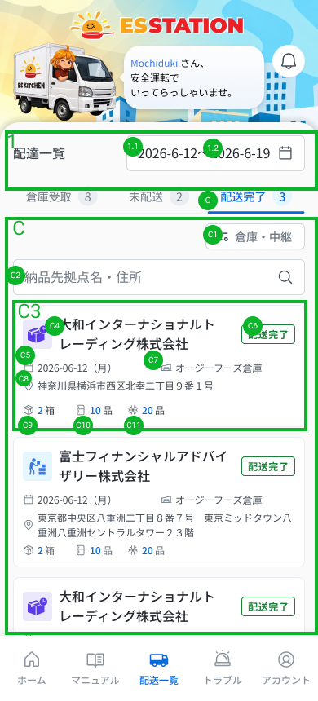
 |  |  |  |  | 10 | 倉庫・中継先名(アイコン付き) | Tên kho / trung chuyển (kèm icon kho) | Text | ー | ー | ー | ー | ・荷物が経由する倉庫・中継先の名称(Tab B と同仕様) ・初期表示: 各カードに表示 | ・Tên kho / trung chuyển mà hàng đi qua (cùng thông số Tab B) ・Trạng thái ban đầu: hiển thị ở mỗi thẻ
 |  |  |  |  | 11 | 住所(全文) | Địa chỉ (đầy đủ) | Text | ー | ー | ー | ー | ・建物名・階・会社名・部署名を含む住所を全文表示(Tab B と同仕様) ・初期表示: 全文表示 | ・Địa chỉ đầy đủ gồm tên tòa nhà・tầng・tên công ty・phòng ban (cùng thông số Tab B) ・Trạng thái ban đầu: hiển thị đầy đủ
 |  |  |  |  | 12 | 箱数 | Số thùng | Text | ー | ー | ー | ー | ・Tab B と同仕様で「{n}箱」を表示 ・初期表示: ピッキング未完了の場合は非表示 ・表示時の挙動: 1. 未来日 → 「{n}箱(予定)」 2. ピッキング済み → 「{n}箱」(実数) 3. ピッキング未完了 → 非表示 | ・Cùng thông số với Tab B, hiển thị 「{n}箱」 ・Trạng thái ban đầu: chưa picking xong thì ẩn ・Hành vi khi hiển thị: 1. Ngày tương lai → 「{n}箱（予定）」 2. Đã picking → 「{n}箱」 (số thực tế) 3. Chưa picking → ẩn
 |  |  |  |  | 13 | 品数(冷蔵・常温/冷凍) | Số mặt hàng (mát・thường / đông lạnh) | Text | ー | ー | ー | ー | ・Tab B と同仕様。0より大きく、かつ(ピッキング済み または 未来日)の場合のみ表示 ・初期表示: 条件を満たさない場合は非表示 | ・Cùng thông số với Tab B. Chỉ hiện khi > 0 VÀ (đã picking HOẶC dữ liệu tương lai) ・Trạng thái ban đầu: không thỏa điều kiện thì ẩn
 |  |  |  |  | 14 | カード(全体タップ) | Thẻ (tap toàn thẻ) | Card | Enable | ー | ー | ー | ・配送完了カード。カード全体がタップ可能 ・初期表示: 期間内の配送完了を1件1カードで表示。0件の場合は「配送予定データはありません。」を表示 (E_DALIST003COOL_003)。通信断・サーバーエラー・セッション切れは COMMON_ENV_004 / COMMON_SYS_006 / COMMON_SYS_007 ・押下時の挙動: 1. ES便(完了後7日以内) → 詳細へ遷移、「編集」ボタンあり → DA_ESDL_000_2 / DA_ESDL_006 2. ES便(完了後7日超) → 詳細を開くが「編集」ボタンは非表示(閲覧のみ) 3. COOL便 → 閲覧のみ → DA_COOL_001 4. 未来日 → 閲覧のみ | ・Thẻ đã giao xong. Tap toàn thẻ ・Trạng thái ban đầu: mỗi đơn 配送完了 trong khoảng ngày là một thẻ. Không có bản ghi thì hiện 「配送予定データはありません。」 (E_DALIST003COOL_003). Mất mạng / lỗi server / session hết hạn dùng COMMON_ENV_004 / COMMON_SYS_006 / COMMON_SYS_007 ・Hành vi khi nhấn: 1. ES便 (≤ 7 ngày sau hoàn tất) → sang chi tiết, có nút 「編集」 → DA_ESDL_000_2 / DA_ESDL_006 2. ES便 (> 7 ngày) → mở chi tiết nhưng ẩn nút 「編集」 (chỉ đọc) 3. COOL便 → chỉ đọc → DA_COOL_001 4. Ngày tương lai → chỉ đọc | ⚠ Phân biệt đích DA_ESDL_000_2 và DA_ESDL_006 theo điều kiện nào không ghi trong block này — Need Confirm; hiển thị lỗi mạng/server/session UNKNOWN (OQ-08/09). Nhánh 'tương lai' chưa có đích màn rõ ràng
 |  |  |  |  | 15 | ボトムナビ(5タブ) | Bottom nav (5 tab) | Tab | Enable | ー | ー | ー | ・5タブ: ホーム・マニュアル・配送一覧・トラブル・アカウント ・初期表示: 5タブを表示(選択状態の見た目は UNKNOWN) ・押下時の挙動: 1. ホーム → DA_HOME_001 2. マニュアル → UNKNOWN (画面未設計 OQ-01) 3. 配送一覧 → 現在の画面 4. トラブル → UNKNOWN (この画面からの遷移は SPEC 未定義) 5. アカウント → DA_HOME_005 | ・5 tab: ホーム・マニュアル・配送一覧・トラブル・アカウント ・Trạng thái ban đầu: hiển thị 5 tab (kiểu hiển thị tab đang chọn là UNKNOWN) ・Hành vi khi nhấn: 1. ホーム → DA_HOME_001 2. マニュアル → UNKNOWN (chưa có thiết kế, OQ-01) 3. 配送一覧 → màn hiện tại 4. トラブル → UNKNOWN (SPEC không định nghĩa chuyển màn từ màn này) 5. アカウント → DA_HOME_005 | ⚠ Đích tab マニュアル (OQ-01) và トラブル từ màn này — Need Confirm

 |  |  |  |  | ⚠ ERROR SCENARIOS — DA_LIST_003_COOL
 |  |  |  |  | # | Item / 発生箇所 | Nhóm (Category) | Hiển thị |  | Message Code |  |  | Message hiển thị (VN) | Xử lý tiếp theo
 |  |  |  |  | 1 | 終了日 | 🔴 Validation | Inline |  | E_DALIST003COOL_001 |  |  | Vui lòng chọn ngày kết thúc từ ngày bắt đầu trở đi. | Ở lại màn, hiện lỗi inline (SPEC)
 |  |  |  |  | 2 | 終了日 | 🔴 Validation | Inline |  | E_DALIST003COOL_002 |  |  | Vui lòng chọn khoảng thời gian trong vòng 1 tháng. | Ở lại màn, hiện lỗi inline (SPEC)
 |  |  |  |  | 3 | カード一覧 | 🟡 Business | Empty state |  | E_DALIST003COOL_003 |  |  | Không có dữ liệu lịch giao hàng. | Ở lại màn, hiện empty state (v3, legend 20274:174988)

